Informations
Les Catastrophes Naturelles

Depuis des centaines d’années la planète est en proie à de nombreux phénomènes météorologiques naturels (éruption volcanique, séisme, ouragan…). Ces phénomènes se sont amplifiés à cause des activités humaines qui ont accéléré le réchauffement climatique. Après leurs passages, les dégâts peuvent être important et des victimes sont souvent à déplorer. Ces catastrophes font donc l’actualité dans les médias lorsqu’ils se produisent.

Notre problématique est la suivante : Les catastrophes naturelles sont-elles plus fréquentes et destructrices depuis le début du XXIe siècle?

Au travers du Dashbord nous allons montrer les différents résultats obtenus en analysant les articles.



10 732 articles
6 sources
6 catastrophes naturelles étudiées

Dashboard
Répartition des articles par année
Répartition des articles par source

 | Total
2000 | 1%
2001 | 1%
2002 | 1%
2003 | 1%
2004 | 1%
2005 | 3%
2006 | 1%
2007 | 1%
2008 | 6%
2009 | 3%
2010 | 7%
2011 | 10%
2012 | 10%
2013 | 11%
2014 | 8%
2015 | 8%
2016 | 9%
2017 | 17%
2018 | 1%
Nouvel Obs | 16%
Le Monde | 20%
Le Point | 37%
Libération | 3%
Le Figaro | 23%

Nombre d'articles par saison
Nombre d'articles par thème et par mois

 | Nb
Printemps | 1718
Été | 2048
Automne | 3649
Hiver | 1548
 | cyclone | ouragan | seisme | tremblement de terre | typhon | inondation
Janvier | 274 | 117 | 57 | 1 | 39 | 100
Février | 167 | 81 | 43 | 1 | 48 | 45
Mars | 202 | 82 | 152 | 1 | 46 | 30
Avril | 133 | 89 | 191 |  | 42 | 42
Mai | 362 | 84 | 106 | 5 | 82 | 69
Juin | 143 | 93 | 36 | 2 | 49 | 202
Juillet | 113 | 104 | 56 |  | 148 | 62
Août | 195 | 364 | 111 | 2 | 195 | 173
Septembre | 387 | 782 | 111 | 1 | 195 | 77
Octobre | 337 | 423 | 104 | 2 | 215 | 125
Novembre | 185 | 246 | 63 | 3 | 308 | 85
Décembre | 153 | 102 | 55 |  | 209 | 56

Evolution du nombre d'articles par thème et par année

 | cyclone | ouragan | seisme | tremblement de terre | typhon | inondation
2000 |  | 65 |  |  | 11
2001 |  | 87 |  |  | 31
2002 |  | 57 |  |  | 15

Nombre de morts selon la catastrophe naturelle et l'année
Coût selon la catastrophe naturelle et l'année

 | cyclone | ouragan | seisme | tremblement de terre | typhon | inondation
2000 |  | 1353 |  |  | 4490
2001 |  | 399 |  |  | 711
2002 |  | 452 |  |  | 198
 | cyclone | ouragan | seisme | tremblement de terre | typhon | inondation
2000 |  | 4871647614 |  |  | 679586
2001 |  | 17931163558 |  |  | 6226365697
2002 |  | 7438693043 |  |  | 4760042872

WordCloud


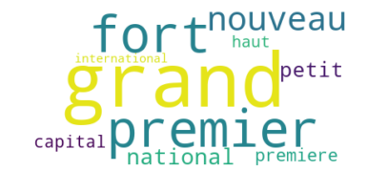
Top 10 des verbes dans le titre des articles
Top 10 des noms dans le titre des articles
Top 10 des adjectifs dans le titre des articles


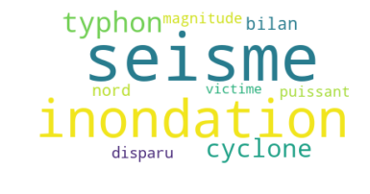
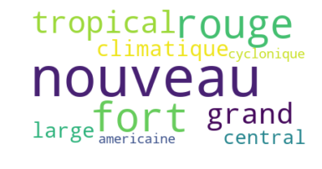

Top 10 des verbes dans le contenu des articles
Top 10 des noms dans le contenu des articles
Top 10 des adjectifs dans le contenu des articles

CountriesCloud
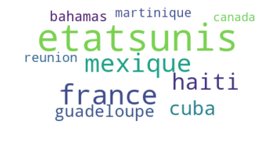
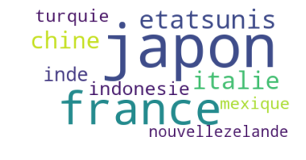
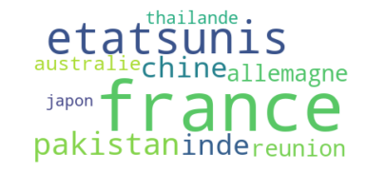
Top 10 des pays les plus touchés
Top 10 des pays les plus touchés par les typhons
Top 10 des pays les plus touchés par les cyclones

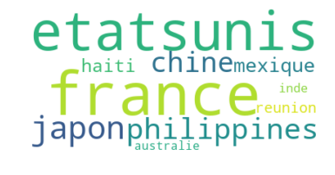
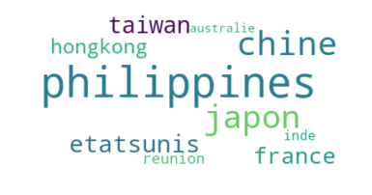
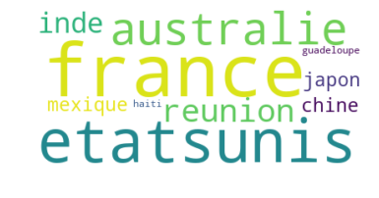

Top 10 des pays les plus touchés par les ouragans
Top 10 des pays les plus touchés par les seismes
Top 10 des pays les plus touchés par les inondations

